figure1
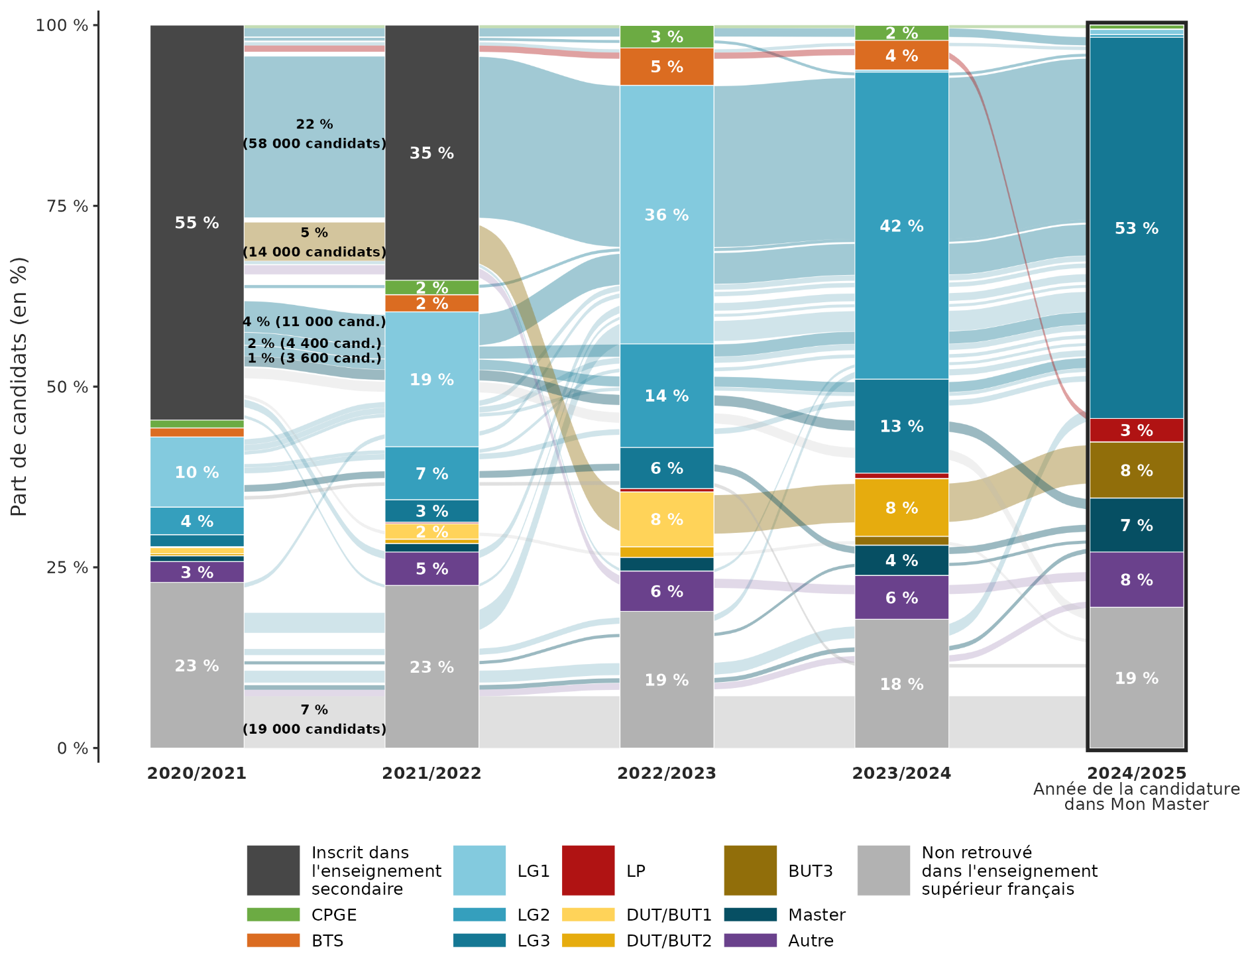
Parcours dans l'enseignement supérieur français lors des cinq années précédant la candidature en master
sommaire

2020/2021 | 2021/2022 | 2022/2023 | 2023/2024 | 2024/2025 | Nombre de candidats | Part de candidats
Scolaire | Scolaire | LG1 | LG2 | LG3 | 57,502 | 22.26
Non inscrit | Non inscrit | Non inscrit | Non inscrit | Non inscrit | 18,528 | 7.17
Scolaire | Scolaire | DUT/BUT1 | DUT/BUT2 | BUT3 | 13,720 | 5.31
Scolaire | LG1 | LG1 | LG2 | LG3 | 11,039 | 4.27
Non inscrit | Non inscrit | LG1 | LG2 | LG3 | 7,180 | 2.78
Scolaire | LG1 | LG2 | LG2 | LG3 | 4,358 | 1.69
Non inscrit | Non inscrit | Non inscrit | Non inscrit | LG3 | 4,231 | 1.64
Scolaire | LG1 | LG2 | LG3 | Master | 3,660 | 1.42
Scolaire | LG1 | LG2 | LG3 | Non inscrit | 3,638 | 1.41
Scolaire | LG1 | LG2 | LG3 | LG3 | 3,589 | 1.39
Scolaire | Scolaire | Autre | Autre | Autre | 3,262 | 1.26
Scolaire | Scolaire | CPGE | CPGE | LG3 | 2,962 | 1.15
Scolaire | Autre | LG1 | LG2 | LG3 | 2,752 | 1.07
LG1 | LG2 | LG3 | Master | Master | 2,455 | 0.95
Non inscrit | Non inscrit | Non inscrit | Non inscrit | Autre | 2,312 | 0.9
Scolaire | Scolaire | BTS | BTS | LP | 2,221 | 0.86
Non inscrit | Non inscrit | Non inscrit | LG2 | LG3 | 2,190 | 0.85
LG1 | LG1 | LG2 | LG2 | LG3 | 2,107 | 0.82
LG1 | LG2 | LG2 | LG3 | LG3 | 1,990 | 0.77
LG1 | LG1 | LG1 | LG2 | LG3 | 1,931 | 0.75
Non inscrit | Non inscrit | Non inscrit | Non inscrit | Master | 1,635 | 0.63
Non inscrit | LG1 | LG1 | LG2 | LG3 | 1,571 | 0.61
LG1 | LG2 | LG3 | Non inscrit | Non inscrit | 1,270 | 0.49
LG1 | LG2 | LG2 | LG2 | LG3 | 1,262 | 0.49
LG1 | LG1 | LG2 | LG3 | LG3 | 1,226 | 0.47
Scolaire | Scolaire | BTS | BTS | LG3 | 1,182 | 0.46
Scolaire | DUT/BUT1 | DUT/BUT2 | BUT3 | Non inscrit | 1,149 | 0.44
Non inscrit | Non inscrit | Non inscrit | Master | Master | 1,127 | 0.44
Scolaire | CPGE | LG1 | LG2 | LG3 | 1,077 | 0.42
Scolaire | Scolaire | CPGE | CPGE | CPGE | 1,070 | 0.41
Scolaire | Non inscrit | LG1 | LG2 | LG3 | 1,037 | 0.4 | Note : Ce diagramme représente les trajectoires les plus fréquentes d’inscriptions dans l’enseignement supérieur lors des 5 rentrées universitaires précédant la candidature sur Mon Master. Ne sont représentés que les parcours représentant au moins 1 000 candidats soit environ 0,4 % du champ de l’étude. Toutefois, les flux inférieurs à ce seuil entrent dans les calculs des parts d’inscription. Les trajectoires sont colorées en fonction de leur point d’arrivée en 2024-2025. Les barres verticales présentent la répartition des candidats parmi les différentes situations d’inscription possibles lors de chaque année universitaire
Scolaire | Scolaire | Autre | LG2 | LG3 | 1,036 | 0.4
Scolaire | Scolaire | CPGE | LG2 | LG3 | 1,010 | 0.39
Scolaire | Scolaire | BTS | BTS | Autre | 999 | 0.39
Scolaire | LG1 | DUT/BUT1 | DUT/BUT2 | BUT3 | 970 | 0.38
LG1 | LG1 | LG2 | LG3 | Non inscrit | 936 | 0.36 | Lecture : Le parcours le plus fréquent concerne 22 % des candidats Mon Master, ces derniers ont été diplômés du baccalauréat en 2022 puis ont été successivement inscrits en première année de licence générale, en deuxième année et en troisième année avant de candidater sur la plateforme.
Non inscrit | Non inscrit | Non inscrit | LG3 | LG3 | 927 | 0.36
Scolaire | Scolaire | DUT/BUT1 | DUT/BUT2 | LG3 | 923 | 0.36
Scolaire | Autre | Autre | Autre | Autre | 899 | 0.35
Non inscrit | LG1 | LG2 | LG3 | LG3 | 890 | 0.34 | Champ : Ensemble des candidats Mon Master en phase principale et phase complémentaire.
LG1 | LG2 | LG2 | LG3 | Non inscrit | 888 | 0.34 | Source : MESRE-SIES
Non inscrit | LG1 | LG2 | LG2 | LG3 | 887 | 0.34
Non inscrit | Non inscrit | Non inscrit | Non inscrit | LP | 784 | 0.3
Scolaire | Scolaire | Non inscrit | Non inscrit | Non inscrit | 748 | 0.29
Autre | Autre | Autre | Autre | Autre | 735 | 0.28
Non inscrit | Non inscrit | Non inscrit | Autre | Autre | 728 | 0.28
LG1 | LG2 | LG3 | LG3 | Non inscrit | 706 | 0.27
Scolaire | DUT/BUT1 | DUT/BUT1 | DUT/BUT2 | BUT3 | 703 | 0.27
LG2 | LG3 | Master | Master | Non inscrit | 702 | 0.27
Non inscrit | Non inscrit | DUT/BUT1 | DUT/BUT2 | BUT3 | 699 | 0.27
LG1 | LG1 | LG2 | LG3 | Master | 682 | 0.26
LG1 | LG2 | LG1 | LG2 | LG3 | 678 | 0.26
LG1 | LG2 | LG3 | LG3 | LG3 | 658 | 0.25
LG2 | LG3 | Non inscrit | Non inscrit | Non inscrit | 649 | 0.25
LG1 | Non inscrit | LG1 | LG2 | LG3 | 629 | 0.24
Non inscrit | Autre | LG1 | LG2 | LG3 | 629 | 0.24
Scolaire | LG1 | LG2 | LG3 | Autre | 605 | 0.23
Autre | LG1 | LG1 | LG2 | LG3 | 592 | 0.23
Non inscrit | Non inscrit | Autre | Autre | Autre | 591 | 0.23
LG3 | Non inscrit | Non inscrit | Non inscrit | Non inscrit | 588 | 0.23
Non inscrit | LG1 | LG2 | LG3 | Master | 581 | 0.22
Non inscrit | Non inscrit | Non inscrit | Autre | Non inscrit | 578 | 0.22
LG2 | LG2 | LG2 | LG3 | LG3 | 514 | 0.2
Non inscrit | LG1 | LG2 | LG3 | Non inscrit | 511 | 0.2

figure2
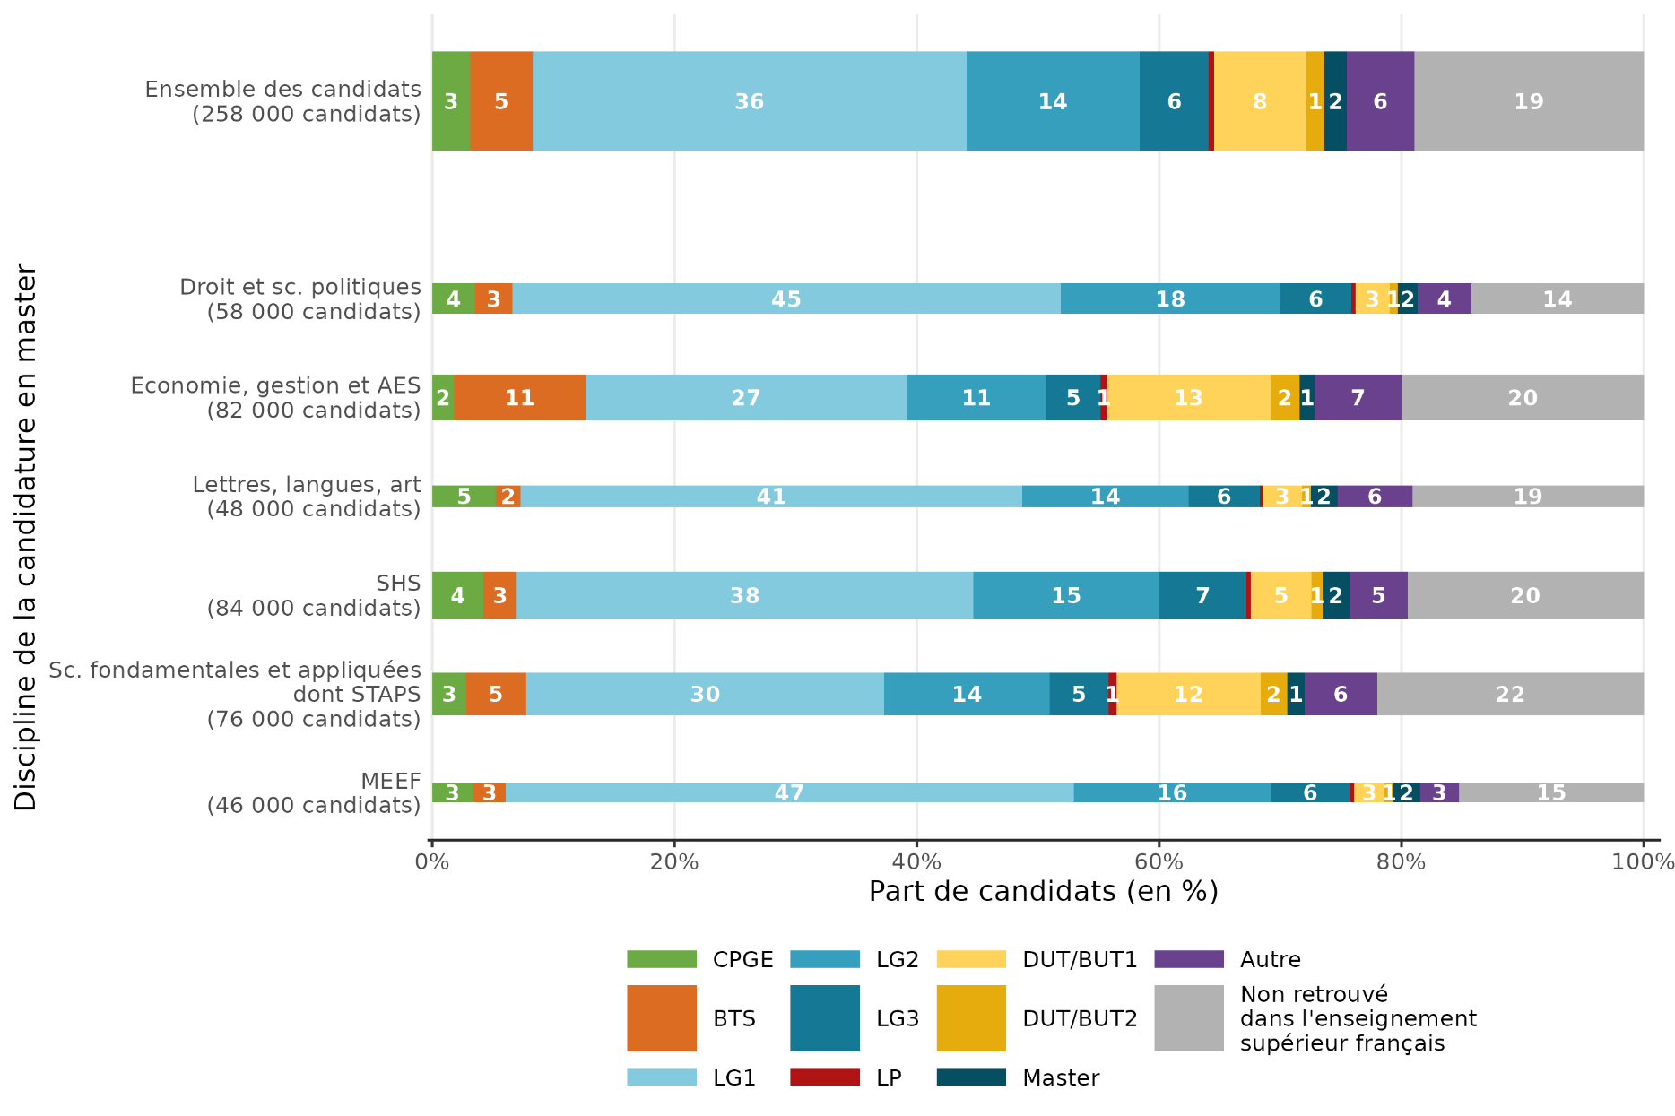
Type d'inscription trois ans avant Mon Master selon la discipline de candidature en master (en %)
sommaire

 | Part des candidats de la discipline de la candidature en master (en %)
Inscription 2022/2023 | Droit et sc. politiques | Économie, gestion et AES | Lettres, langues, art | SHS | Sc. fondamentales et appliquées (dont STAPS) | MEEF | Ensemble des candidats
CPGE | 3.6 | 1.8 | 5.2 | 4.2 | 2.8 | 3.4 | 3.1
STS | 3 | 10.9 | 2.1 | 2.7 | 5 | 2.7 | 5.2
LG1 | 45.3 | 26.6 | 41.4 | 37.7 | 29.6 | 46.9 | 35.8
LG2 | 18.1 | 11.4 | 13.7 | 15.3 | 13.7 | 16.3 | 14.3
LG3 | 5.9 | 4.5 | 5.9 | 7.2 | 4.9 | 6.5 | 5.7
LP | 0.3 | 0.6 | 0.2 | 0.4 | 0.7 | 0.3 | 0.5
DUT/BUT1 | 2.8 | 13.5 | 3.3 | 5 | 11.9 | 2.5 | 7.6
DUT/BUT2 | 0.7 | 2.4 | 0.7 | 0.9 | 2.2 | 0.7 | 1.5
Master | 1.7 | 1.2 | 2.2 | 2.3 | 1.5 | 2.2 | 1.9
Autre | 4.4 | 7.2 | 6.2 | 4.7 | 6 | 3.2 | 5.6
Non inscrit dans l'enseignement supérieur | 14.2 | 19.9 | 19.1 | 19.5 | 22 | 15.3 | 18.9
Ensemble | 100 | 100 | 100 | 100 | 100 | 100 | 100
Nombre de candidats | 58,007 | 82,325 | 48,278 | 84,298 | 76,463 | 46,270 | 258,289

Note : Un candidat peut candidater dans plusieurs disciplines, par conséquent, la somme des effectifs de candidats par discipline est supérieure à l'effectif de l’ensemble des candidats.

Lecture : Les candidats Mon Master étaient 36 % à être inscrits en première année de licence générale trois ans avant leur candidature en master, tandis que 45 % des candidats avec au moins une candidature en « droit et sciences politiques » étaient inscrits en L1.

Champ : Ensemble des candidats Mon Master en phase principale et phase complémentaire.
Source : MESRE-SIES
 |  |  |  |  |  |  |  | Note : La largeur des barres est proportionnelle au logarithme des effectifs de candidats dans la discipline. Un candidat peut candidater dans plusieurs disciplines, par conséquent, la somme des effectifs de candidats par discipline est supérieure à l'effectif de l’ensemble des candidats.

figure4
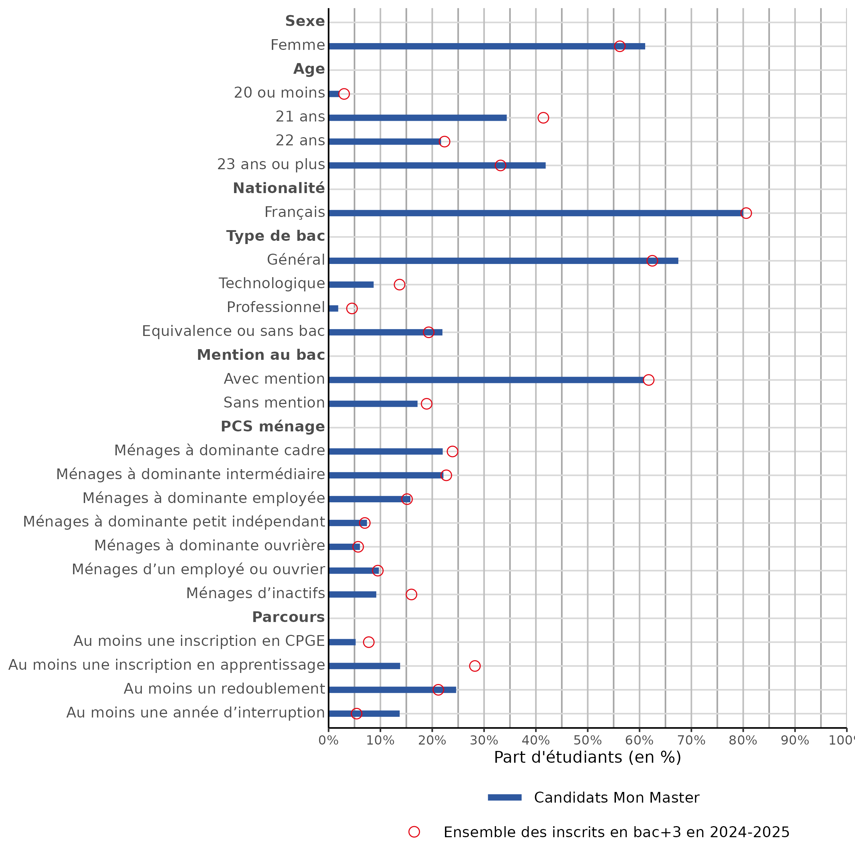
Caractéristiques des candidats sur Mon Master comparées à celles des inscrits en bac +3
sommaire

Caractéristique | Modalité | Candidats Mon Master | Nombre moyen de candidatures |  |  | Ensemble des inscrits en bac+3
 |  |  | ensemble des formations | statut scolaire | alternance
Sexe | Femme | 61.1 | 11.1 | 9.4 | 1.7 | 56.2
 | Homme | 38.9 | 10.7 | 8.2 | 2.5 | 43.8
Âge l'année de la candidature en master | 20 ou moins | 2.0 | 11.9 | 10.1 | 1.8 | 3.0
 | 21 ans | 34.4 | 11.8 | 9.9 | 1.9 | 41.4
 | 22 ans | 21.7 | 11.5 | 9.4 | 2.1 | 22.4
 | 23 ans ou plus | 41.9 | 9.9 | 7.8 | 2.1 | 33.2
Nationalité | Français | 80.0 | 10.3 | 8.7 | 1.6 | 80.6
 | Etranger | 20.0 | 13.6 | 10.0 | 3.6 | 19.4
Type de bac | Général | 67.5 | 10.8 | 9.3 | 1.5 | 62.5
 | Technologique | 8.7 | 9.2 | 6.3 | 2.9 | 13.7
 | Professionnel | 1.9 | 7.6 | 5.2 | 2.4 | 4.5
 | Equivalence ou sans bac | 22.0 | 12.3 | 9.1 | 3.1 | 19.3
Mention au bac | Avec mention | 60.9 | 10.8 | 9.2 | 1.6 | 61.8
 | Sans mention | 17.2 | 9.9 | 7.9 | 2.1 | 18.9
PCS ménage | Ménages à dominante cadre | 22.0 | 11.4 | 9.7 | 1.6 | 23.9
 | Ménages à dominante intermédiaire | 22.2 | 11.2 | 9.3 | 1.9 | 22.7
 | Ménages à dominante employée | 15.8 | 10.8 | 8.9 | 1.9 | 15.1
 | Ménages à dominante petit indépendant | 7.4 | 12.0 | 9.5 | 2.5 | 7.0
 | Ménages à dominante ouvrière | 6.1 | 10.8 | 8.8 | 2.1 | 5.7
 | Ménages d'un employé ou ouvrier | 9.7 | 11.2 | 8.8 | 2.4 | 9.5
 | Ménages d'inactifs | 9.2 | 11.5 | 8.5 | 2.9 | 16.0
 | dont non renseignée1 | 4.3 | 12.5 | 9.1 | 3.4 | 7.9
 | Données manquantes2 | 7.7 | 7.6 | 6.0 | 1.5 | 0.1
Parcours - CPGE | Au moins une inscription en CPGE | 5.2 | 10.0 | 8.9 | 1.0 | 7.8
 | Aucune inscription en CPGE | 94.8 | 11.0 | 8.9 | 2.1 | 92.2
Parcours - apprentissage | Au moins une inscription en apprentissage | 13.8 | 8.5 | 4.4 | 4.1 | 28.2
 | Aucune inscription en apparentissage | 86.2 | 11.3 | 9.7 | 1.7 | 71.8
Parcours - redoublement | Au moins un redoublement | 24.6 | 11.7 | 9.8 | 1.9 | 21.2
 | Aucun redoublement | 75.4 | 10.7 | 8.6 | 2.1 | 78.8
Parcours - interruption | Au moins une année d'interruption | 13.7 | 8.9 | 7.1 | 1.8 | 5.4
 | Aucune interruption | 86.3 | 11.3 | 9.2 | 2.0 | 94.6

Note : Ce tableau présente les caractéristiques socio-démographiques des candidats de la campagne Mon Master 2024, comparées à celles de l’ensemble des étudiants inscrits en formation de niveau bac+3 la même année (c’est-à-dire en 2024-2025). 1. Lorsqu'aucune PCS n'est renseignée pour les deux parents, l'étudiant est classé comme issu d'un "ménage d'inactifs". 2. La PCS ménage est "manquante" pour les candidats pour qui on ne retrouve aucune inscription dans l'enseignement supérieur Français sur les cinq ans précédent leur candidature en master.

Lecture : 61 % des candidats Mon Master sont des femmes. Elles ont fait en moyenne 11,1 candidatures, dont 9,4 pour des masters sous statut scolaire et 1,7 pour des masters en alternance. La part des femmes parmi l’ensemble des étudiants de bac+3 la même année est 56 %.

Champ : Ensemble des candidats Mon Master en phase principale et phase complémentaire.
Source : MESRE-SIES

figure5
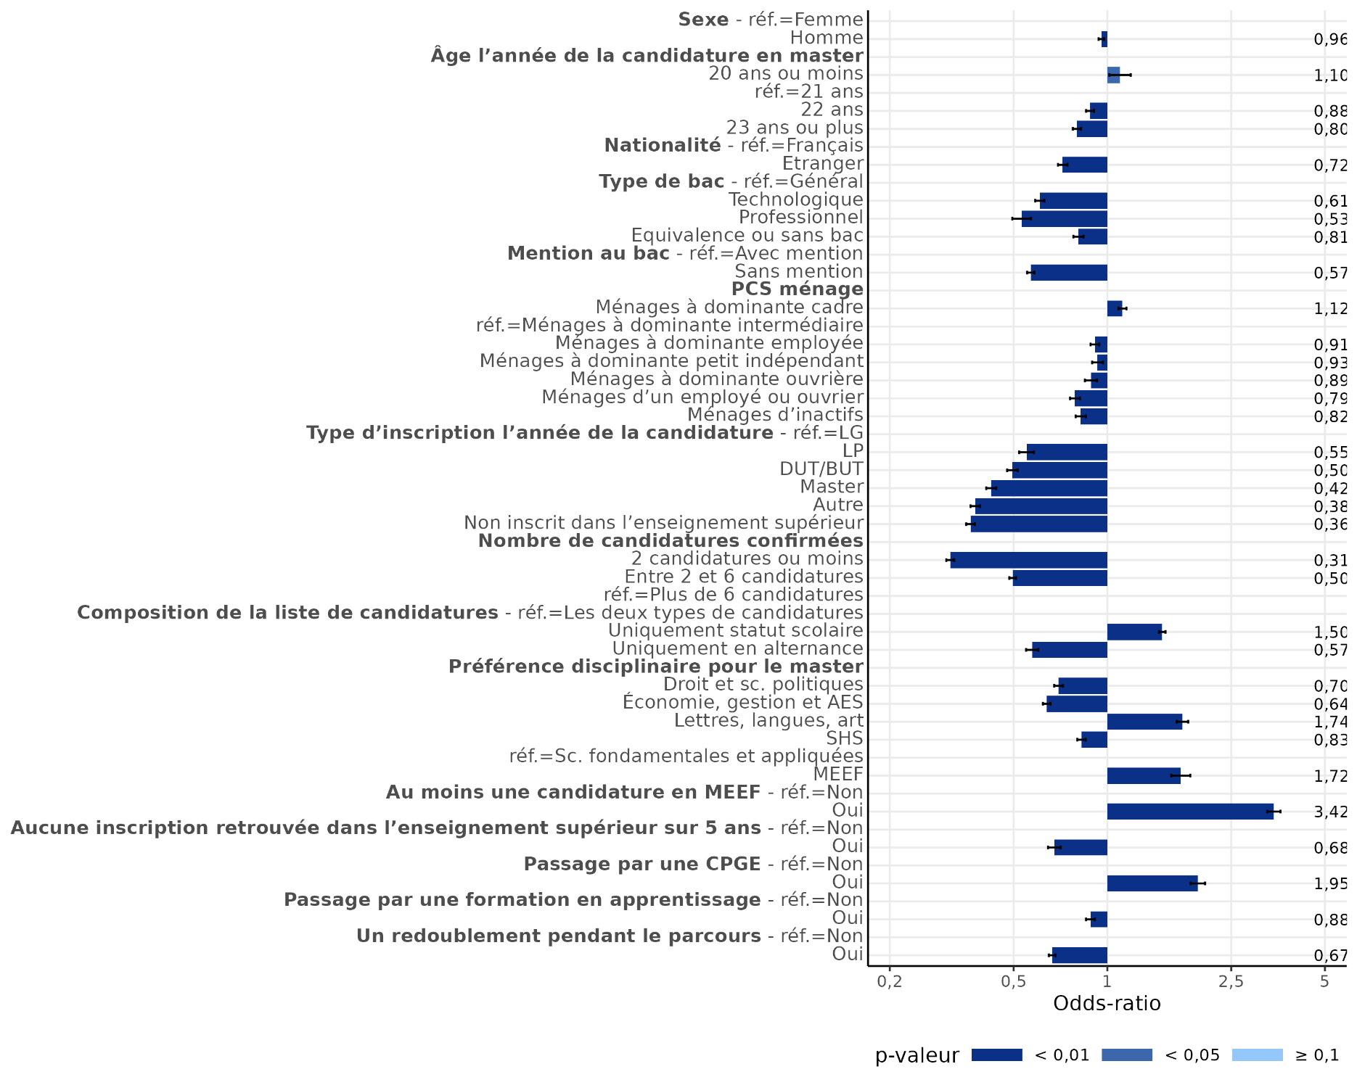
Facteurs explicatifs de l'obtention d'une proposition d'admission lors de la campagne Mon Master
sommaire

Dimension | Modalité | Odds-ratio | Significativité
Sexe | Femme | réf.
 | Homme | 0.96 | ***
Âge l'année de la candidature en master | 20 ou moins | 1.10 | **
 | 21 ans | réf.
 | 22 ans | 0.88 | ***
 | 23 ans ou plus | 0.80 | ***
Nationalité | Français | réf.
 | Etranger | 0.72 | ***
Type de bac | Général | réf.
 | Technologique | 0.61 | ***
 | Professionnel | 0.53 | ***
 | Equivalence ou sans bac | 0.81 | ***
Mention au bac | Avec mention | réf.
 | Sans mention | 0.57 | ***
PCS ménage | Ménages à dominante cadre | 1.12 | ***
 | Ménages à dominante intermédiaire | réf.
 | Ménages à dominante employée | 0.91 | ***
 | Ménages à dominante petit indépendant | 0.93 | ***
 | Ménages à dominante ouvrière | 0.89 | ***
 | Ménages d'un employé ou ouvrier | 0.79 | ***
 | Ménages d'inactifs | 0.82 | ***
Type d'inscription l'année de la candidature | 3ème année de licence générale | réf.
 | 3ème année de licence professionnelle | 0.55 | ***
 | 3ème année de BUT | 0.50 | ***
 | Master | 0.42 | ***
 | Autre | 0.38 | ***
 | Non inscrit dans l'enseignement supérieur en France | 0.36 | ***
Nombre de candidatures confirmées | 2 candidatures ou moins | 0.31 | ***
 | Entre 2 et 6 candidatures | 0.50 | ***
 | Plus de 6 candidatures | réf. |  | Note : Les segments noirs représentent les intervalles de confiance à 95 % des ratios estimés.
Composition de la liste de candidatures confirmées | Les deux types de candidatures | réf.
 | Uniquement des candidatures scolaire | 1.50 | ***
 | Uniquement des candidatures en alternance | 0.57 | ***
Discipline dans lequel l'étudiant a confirmé le plus de candidatures | Droit et sc. politiques | 0.70 | ***
 | Economie, gestion et AES | 0.64 | ***
 | Lettres, langues, art | 1.74 | ***
 | SHS | 0.83 | ***
 | Sc. fondamentales et appliquées | réf.
 | MEEF | 1.72 | ***
 | Sans préférence |  | n.s.
Une candidature en MEEF ? | Aucune candidature en MEEF | réf.
 | Au moins une candidature en MEEF | 3.42 | ***
Aucune inscription dans l'enseignement supérieur en France sur les 5 dernières années | Au moins une inscription retrouvée | réf.
 | Aucune inscription retrouvée | 0.68 | ***
Parcours - CPGE | Au moins une inscription en CPGE | réf.
 | Aucune inscription en CPGE | 1.95 | ***
Parcours - apprentissage | Au moins une inscription en apprentissage | réf.
 | Aucune inscription en apparentissage | 0.88 | ***
Parcours - redoublement | Au moins un redoublement | réf.
 | Aucun redoublement | 0.67 | ***

Significativité : *** p-valeur<0,01 ; ** p-valeur <0,05 ; * p-valeur<0,1
Lecture : Toutes choses observées étant égales par ailleurs, avoir été inscrit en CPGE pendant son parcours dans l'enseignement supérieur multiplie par 2 (1,96) les chances relatives de recevoir une proposition d'admission pour un master sous statut scolaire.

Champ : Ensemble des candidats Mon Master en phase principale et phase complémentaire.
Source : MESRE-SIES

figure6
Distance entre le lieu d'études et le lieu de formation de la candidature (en km, uniquement pour les étudiants et formations d’Hexagone)
sommaire
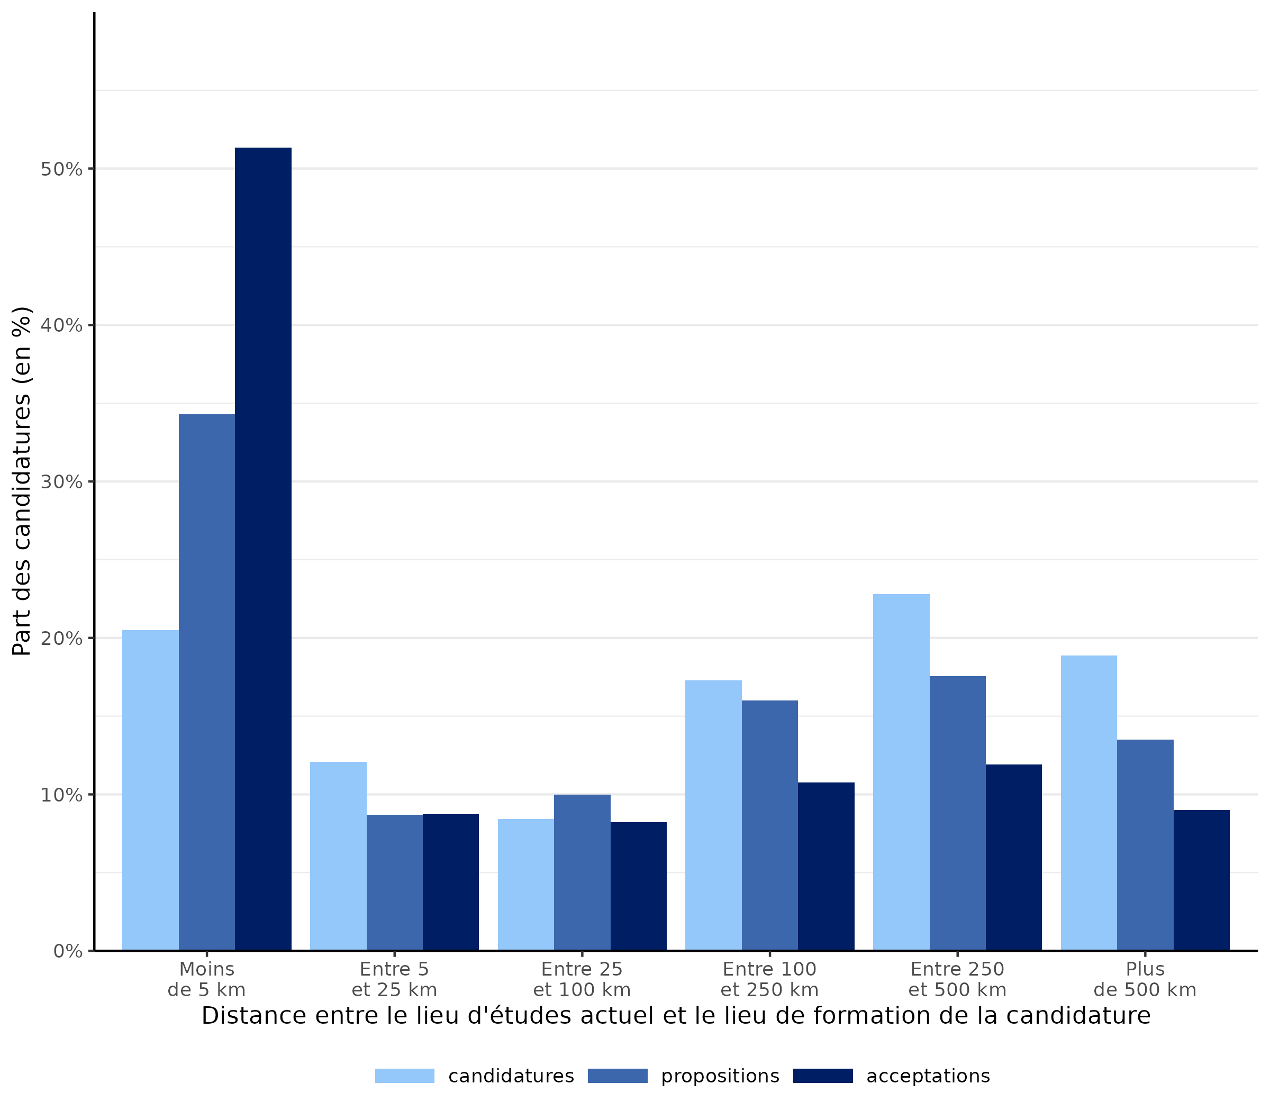
Distance entre le lieu d'étude actuel et la candidature | Répartition (en %)
 | candidatures | propositions | acceptations
Moins de 5 km | 20.5 | 34.3 | 51.4
Entre 5 et 25 km | 12.1 | 8.7 | 8.7
Entre 25 et 100 km | 8.4 | 10.0 | 8.2
Entre 100 et 250 km | 17.3 | 16.0 | 10.8
Entre 250 et 500 km | 22.8 | 17.6 | 11.9
Plus de 500 km | 18.9 | 13.5 | 9.0
Ensemble | 100 | 100 | 100

Lecture : 20 % des candidatures sont pour des masters dont le lieu de formation est à moins de 5 km du lieu d’études actuel du candidat. Et c’est le cas de 34 % des propositions reçues et de 53 % des acceptations.

Champ : Candidatures Mon Master en phase principale et phase complémentaire, uniquement pour des candidats et des formations ayant lieu en Hexagone.

Source : MESRE-SIES

annexe2
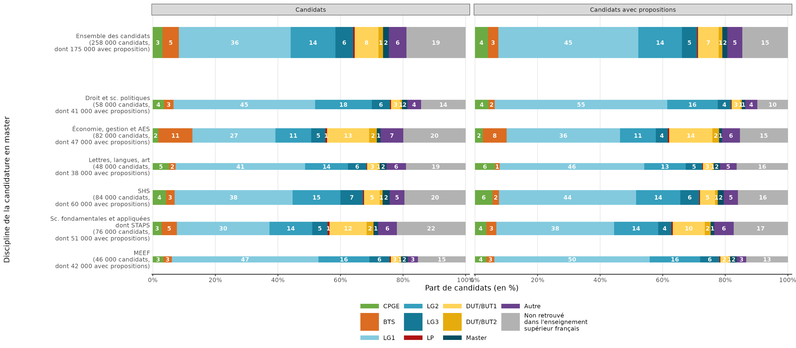
Inscription des candidats Mon Master trois ans avant leur candidature en master
sommaire

 | Ensemble des candidats |  |  |  |  |  |  | Candidats ayant reçu une proposition d'admission
Inscription 2022/2023 | Droit et sc. politiques | Économie, gestion et AES | Lettres, langues, art | SHS | Sc. fondamentales et appliquées (dont STAPS) | MEEF | Ensemble | Droit et sc. politiques | Économie, gestion et AES | Lettres, langues, art | SHS | Sc. fondamentales et appliquées (dont STAPS) | MEEF | Ensemble
CPGE | 3.6 | 1.8 | 5.2 | 4.2 | 2.8 | 3.4 | 3.1 | 4.3 | 2.5 | 6.4 | 5.6 | 3.6 | 3.7 | 4.1
BTS | 3 | 10.9 | 2.1 | 2.7 | 5 | 2.7 | 5.2 | 1.9 | 7.6 | 1.5 | 2.1 | 3.2 | 2.5 | 3.3
LG1 | 45.3 | 26.6 | 41.4 | 37.7 | 29.6 | 46.9 | 35.8 | 55.2 | 36.3 | 46.3 | 43.9 | 37.6 | 49.7 | 44.8
LG2 | 18.1 | 11.4 | 13.7 | 15.3 | 13.7 | 16.3 | 14.3 | 16.1 | 11.5 | 13.2 | 14.1 | 14.1 | 16.1 | 13.9
LG3 | 5.9 | 4.5 | 5.9 | 7.2 | 4.9 | 6.5 | 5.7 | 4.3 | 3.8 | 5.3 | 6 | 4.3 | 6.2 | 4.8
LP | 0.3 | 0.6 | 0.2 | 0.4 | 0.7 | 0.3 | 0.5 | 0.2 | 0.4 | 0.2 | 0.3 | 0.4 | 0.3 | 0.3
DUT/BUT1 | 2.8 | 13.5 | 3.3 | 5 | 11.9 | 2.5 | 7.6 | 2.7 | 13.9 | 2.8 | 4.9 | 10.3 | 2.5 | 6.6
DUT/BUT2 | 0.7 | 2.4 | 0.7 | 0.9 | 2.2 | 0.7 | 1.5 | 0.5 | 2.1 | 0.6 | 0.8 | 1.9 | 0.7 | 1.2
Master | 1.7 | 1.2 | 2.2 | 2.3 | 1.5 | 2.2 | 1.9 | 1.1 | 1 | 2.1 | 1.9 | 1.1 | 2.1 | 1.6
Autre | 4.4 | 7.2 | 6.2 | 4.7 | 6 | 3.2 | 5.6 | 3.9 | 5.7 | 5.3 | 4.5 | 6.2 | 3 | 4.8
Non inscrit dans l'enseignement supérieur en France | 14.2 | 19.9 | 19.1 | 19.5 | 22 | 15.3 | 18.9 | 9.7 | 15.3 | 16.4 | 15.9 | 17.3 | 13.3 | 14.5
Ensemble | 100 | 100 | 100 | 100 | 100 | 100 | 100 | 100 | 100 | 100 | 100 | 100 | 100 | 100
Effectif | 58,007 | 82,325 | 48,278 | 84,298 | 76,463 | 46,270 | 258,289 | 41,132 | 47,127 | 37,502 | 59,643 | 51,386 | 41,883 | 175,112

Lecture : 36 % des candidats Mon Master étaient inscrits en première année de licence générale (L1) trois ans avant leur candidature en master. Et 45 % des candidats ayant reçu une proposition d'admission sur Mon Master étaient inscrits en L1.

Champ : Ensemble des candidats Mon Master en phase principale et phase complémentaire.
Source : MESRE-SIES

annexe3
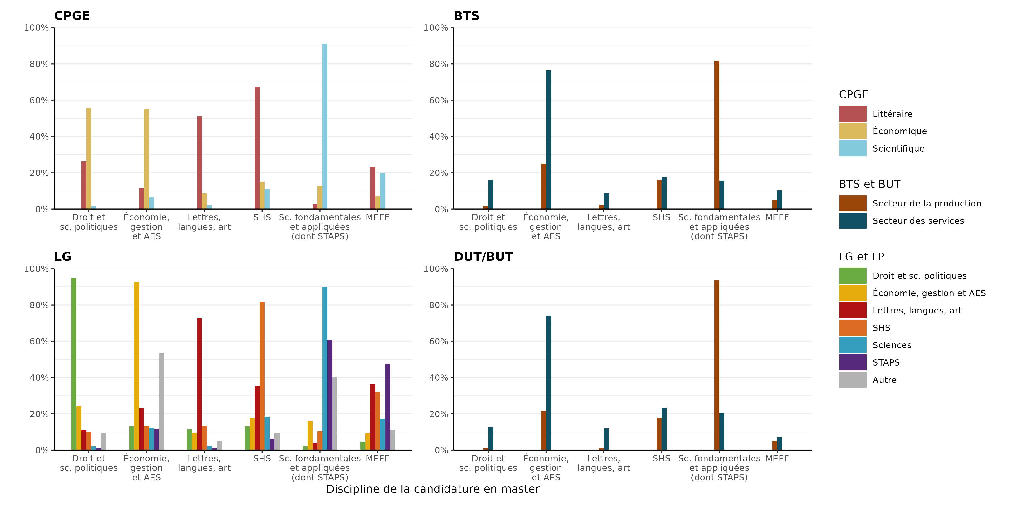
Choix de la discipline de candidature en master selon la formation et la discipline d'inscription trois ans avant
sommaire

 | Discipline de candidature en master en 2025 (en %)
Discipline d'inscription en CPGE en 2022/2023 | Droit et sc. politiques | Économie, gestion et AES | Lettres, langues, art | SHS | Sc. fondamentales et appliquées (dont STAPS) | MEEF
CPGE littéraire | 26.3 | 11.5 | 51.1 | 67.2 | 2.8 | 23.1
CPGE économique | 55.6 | 55.1 | 8.6 | 15.1 | 12.7 | 7
CPGE scientifique | 1.6 | 6.4 | 2.1 | 11.1 | 91.1 | 19.6
 | Discipline de candidature en master en 2025 (en %)
Discipline d'inscription en BTS en 2022/2023 | Droit et sc. politiques | Économie, gestion et AES | Lettres, langues, art | SHS | Sc. fondamentales et appliquées (dont STAPS) | MEEF
BTS production | 1.5 | 25.1 | 2.3 | 16 | 81.7 | 5
BTS service | 15.9 | 76.6 | 8.6 | 17.6 | 15.6 | 10.3
 | Discipline de candidature en master en 2025 (en %)
Discipline d'inscription en licence générale en 2022/2023 | Droit et sc. politiques | Économie, gestion et AES | Lettres, langues, art | SHS | Sc. fondamentales et appliquées (dont STAPS) | MEEF
Droit et sc. politiques | 95.1 | 13 | 11.5 | 13 | 2 | 4.6
Économie, gestion et AES | 24.1 | 92.4 | 9.8 | 17.8 | 16 | 9.3
Lettres, langues, art | 11.1 | 23.2 | 72.9 | 35.3 | 3.9 | 36.5
SHS | 10.1 | 13.2 | 13.2 | 81.6 | 10.4 | 32
Sciences | 2 | 12.2 | 2.1 | 18.5 | 89.8 | 17
STAPS | 1.2 | 11.6 | 1.3 | 6.1 | 60.7 | 47.6
Autre | 9.7 | 53.2 | 4.8 | 9.7 | 40.3 | 11.3
 | Discipline de candidature en master en 2025 (en %)
Discipline d'inscription en BUT en 2022/2023 | Droit et sc. politiques | Économie, gestion et AES | Lettres, langues, art | SHS | Sc. fondamentales et appliquées (dont STAPS) | MEEF
BUT production | 1.1 | 21.7 | 1.2 | 17.6 | 93.5 | 5.1
BUT service | 12.7 | 74.1 | 12 | 23.3 | 20.3 | 7.1 | Note : Les candidats peuvent candidater dans plusieurs disciplines, ainsi pour une formation et une discipline d'origine donnée la somme des barres des disciplines de candidature sera supérieure à 100 %.

Note : Les candidats peuvent candidater dans plusieurs disciplines, ainsi pour une formation et une discipline d'origine donnée la somme des colonnes par discipline de candidature sera supérieure à 100 %.

Lecture : Parmi les candidats qui étaient inscrit en CPGE trois ans avant leur candidature en master 26,3 % des CPGE littéraire ont confirmé au moins une candidature en "droit et sciences politiques" et 11,5 % ont confirmé au moins une candidature en "économie, gestion et AES".

Champ : Ensemble des candidats Mon Master en phase principale et phase complémentaire.
Source : MESRE-SIES

annexe4
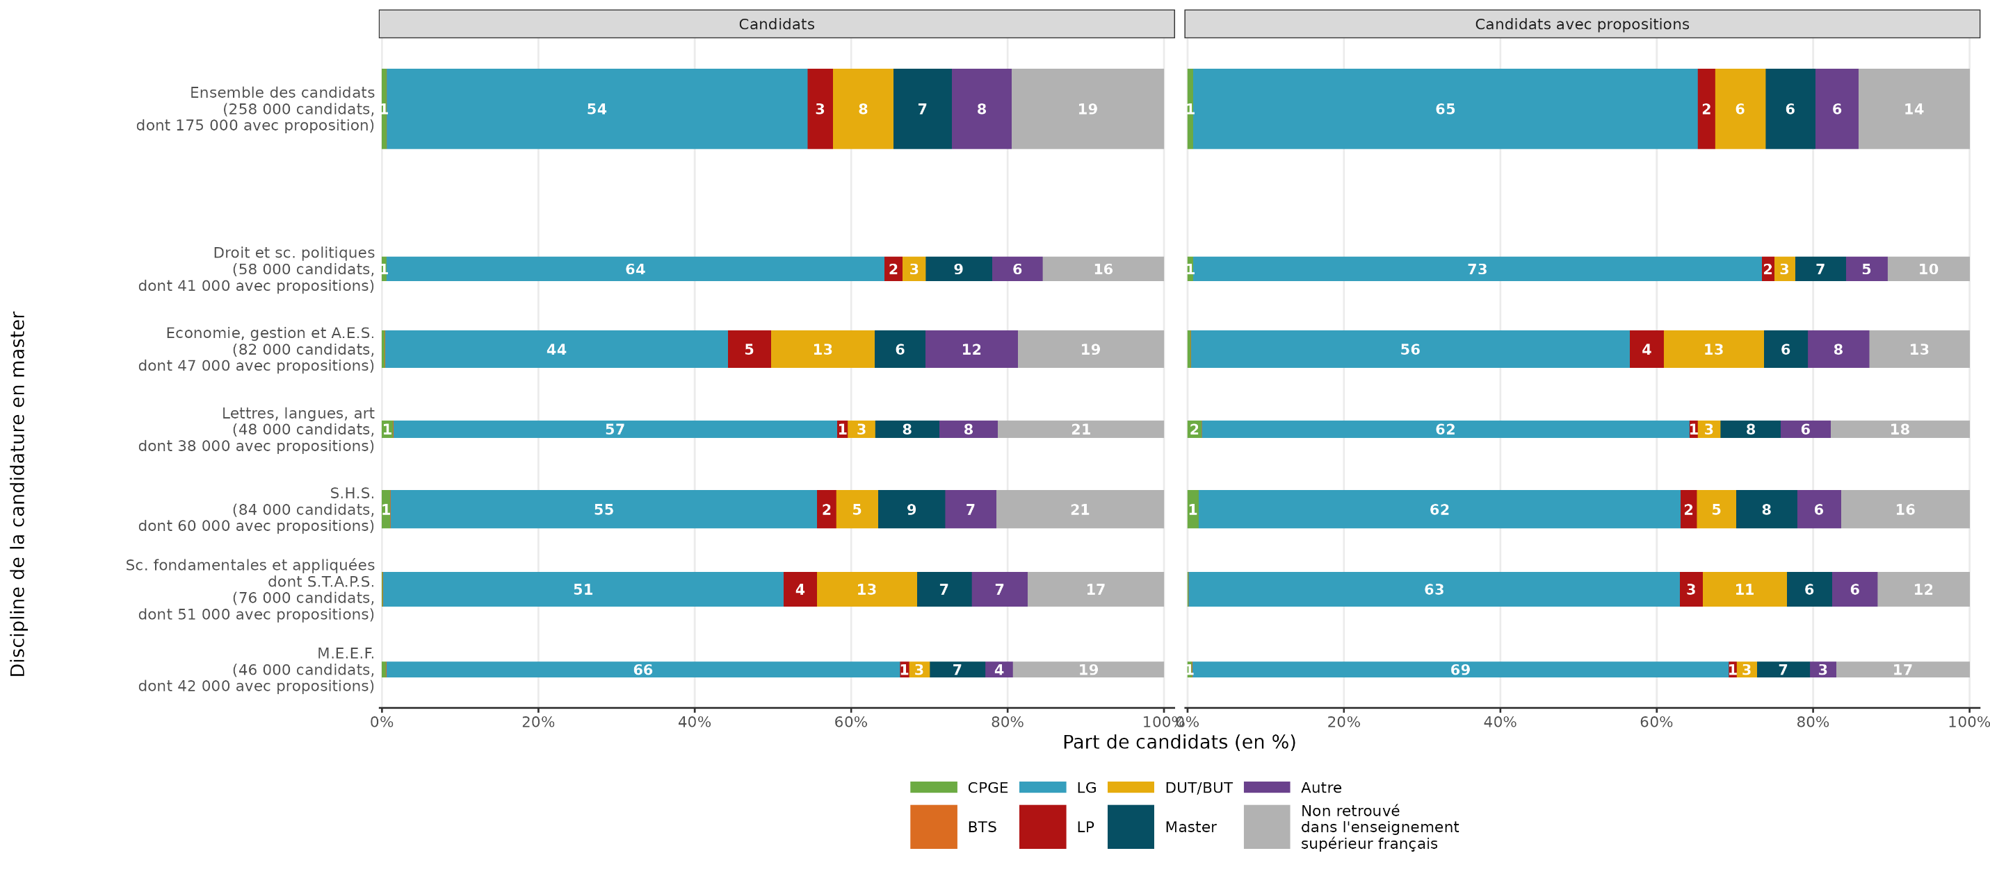
Inscription des candidats Mon Master un an avant leur candidature en master
sommaire

Inscription 2024/2025 | Ensemble des candidats |  |  |  |  |  |  | Candidats ayant reçu une proposition d'admission
 | Droit et sc. politiques | Économie, gestion et AES | Lettres, langues, art | SHS | Sc. fondamentales et appliquées (dont STAPS) | MEEF | Ensemble | Droit et sc. politiques | Économie, gestion et AES | Lettres, langues, art | SHS | Sc. fondamentales et appliquées (dont STAPS) | MEEF | Ensemble
CPGE | 0.6 | 0.3 | 1.4 | 1 | 0.1 | 0.5 | 0.5 | 0.7 | 0.4 | 1.8 | 1.4 | 0.1 | 0.5 | 0.7
BTS | 0 | 0.1 | 0 | 0 | 0.1 | 0.1 | 0.1 | 0 | 0 | 0 | 0 | 0 | 0.1 | 0
LG | 63.7 | 43.8 | 56.8 | 54.6 | 51.2 | 65.7 | 53.8 | 72.7 | 56.1 | 62.4 | 61.6 | 62.9 | 68.6 | 64.5
LP | 2.3 | 5.5 | 1.4 | 2.4 | 4.3 | 1.1 | 3.2 | 1.6 | 4.3 | 1.1 | 2.1 | 2.9 | 1 | 2.2
DUT/BUT | 2.9 | 13.3 | 3.5 | 5.4 | 12.8 | 2.7 | 7.8 | 2.7 | 12.8 | 2.9 | 5.1 | 10.8 | 2.6 | 6.5
Master | 8.5 | 6.5 | 8.2 | 8.6 | 7 | 7.1 | 7.5 | 6.5 | 5.6 | 7.7 | 7.8 | 5.8 | 6.8 | 6.4
Autre | 6.5 | 11.8 | 7.5 | 6.5 | 7.2 | 3.6 | 7.7 | 5.3 | 7.8 | 6.4 | 5.6 | 5.9 | 3.3 | 5.5
Non inscrit dans l'enseignement supérieur en France | 15.5 | 18.7 | 21.2 | 21.4 | 17.4 | 19.3 | 19.5 | 10.5 | 12.8 | 17.8 | 16.4 | 11.7 | 17.1 | 14.2
Ensemble | 100 | 100 | 100 | 100 | 100 | 100 | 100 | 100 | 100 | 100 | 100 | 100 | 100 | 100
Effectif | 58,007 | 82,325 | 48,278 | 84,298 | 76,463 | 46,270 | 258,289 | 41,132 | 47,127 | 37,502 | 59,643 | 51,386 | 41,883 | 175,112

Lecture : 54 % des candidats Mon Master étaient inscrits en licence générale l'année de leur candidature en master. Et 65 % des candidats ayant reçu une proposition d'admission sur Mon Master étaient inscrits en licence générale.

Champ : Ensemble des candidats Mon Master en phase principale et phase complémentaire.
Source : MESRE-SIES

annexe5
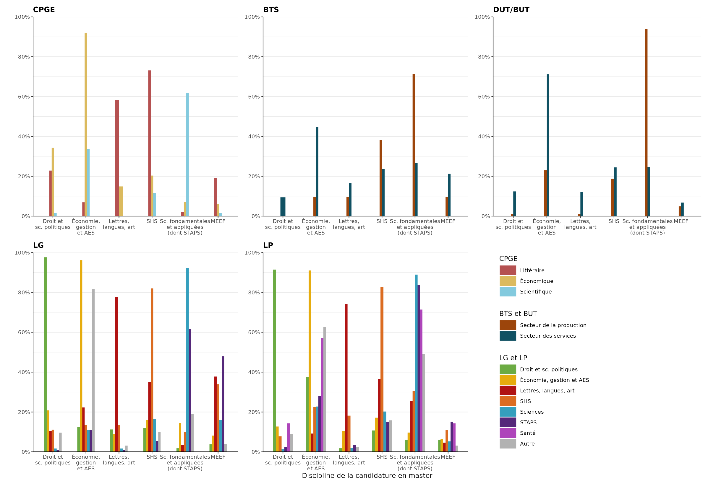
Choix de la discipline de candidature en master selon la formation et la discipline d'inscription un an avant
sommaire

 | Discipline de candidature en master (en %)
Discipline d'inscription en CPGE en 2024/2025 | Droit et sc. politiques | Économie, gestion et AES | Lettres, langues, art | SHS | Sc. fondamentales et appliquées (dont STAPS) | MEEF
CPGE littéraire | 22.9 | 6.9 | 58.3 | 73.1 | 2 | 19
CPGE économique | 34.3 | 92 | 14.9 | 20.4 | 7 | 6
CPGE scientifique | 1.5 | 33.8 | 0 | 11.8 | 61.8 | 1.5
 | Discipline de candidature en master (en %)
Discipline d'inscription en BTS en 2024/2025 | Droit et sc. politiques | Économie, gestion et AES | Lettres, langues, art | SHS | Sc. fondamentales et appliquées (dont STAPS) | MEEF
BTS production | 0 | 9.5 | 9.5 | 38.1 | 71.4 | 9.5
BTS service | 9.4 | 44.9 | 16.5 | 23.6 | 26.8 | 21.3
 | Discipline de candidature en master (en %)
Discipline d'inscription en BUT en 2024/2025 | Droit et sc. politiques | Économie, gestion et AES | Lettres, langues, art | SHS | Sc. fondamentales et appliquées (dont STAPS) | MEEF
BUT production | 0.9 | 23 | 1.1 | 18.8 | 93.9 | 4.9
BUT service | 12.4 | 71.2 | 12.1 | 24.5 | 24.7 | 6.9
 | Discipline de candidature en master (en %)
Discipline d'inscription en licence générale en 2024/2025 | Droit et sc. politiques | Économie, gestion et AES | Lettres, langues, art | SHS | Sc. fondamentales et appliquées (dont STAPS) | MEEF
Droit et sc. politiques | 97.7 | 12.5 | 11.3 | 12.1 | 1.8 | 3.8
Économie, gestion et AES | 20.8 | 96.2 | 8.8 | 16.1 | 14.6 | 8.2
Lettres, langues, art | 10.4 | 22.3 | 77.5 | 35 | 3.5 | 37.8
SHS | 11.1 | 13.5 | 13.4 | 82 | 9.9 | 33.9
Sciences | 1.7 | 10.9 | 1.7 | 16.5 | 92.3 | 16
STAPS | 1.1 | 11 | 1 | 5.4 | 61.6 | 48
Autre | 9.6 | 81.8 | 3.1 | 10.1 | 18.9 | 4.1
 | Discipline de candidature en master (en %)
Discipline d'inscription en licence professionnelle en 2024/2025 | Droit et sc. politiques | Économie, gestion et AES | Lettres, langues, art | SHS | Sc. fondamentales et appliquées (dont STAPS) | MEEF
Droit et sc. politiques | 91.5 | 37.7 | 1.8 | 10.7 | 6.1 | 6.1
Économie, gestion et AES | 12.7 | 91 | 10.6 | 17.1 | 9.7 | 6.5 | Note : Les candidats peuvent candidater dans plusieurs disciplines, ainsi pour une formation et une discipline d'origine donnée la somme des barres des disciplines de candidature sera supérieure à 100 %.
Lettres, langues, art | 0 | 9.2 | 74.3 | 36.7 | 25.7 | 4.6
SHS | 7.8 | 22.5 | 18.2 | 82.7 | 30.6 | 11
Sciences | 1.4 | 22.7 | 2 | 20.3 | 89 | 5.2
STAPS | 2.3 | 27.9 | 3.5 | 15.1 | 83.7 | 15.1
Santé | 14.3 | 57.1 | 0 | 0 | 71.4 | 14.3
Autre | 8.8 | 62.6 | 2.6 | 15.8 | 49.2 | 3.1

Note : Les candidats peuvent candidater dans plusieurs disciplines, ainsi pour une formation et une discipline d'origine donnée la somme des colonnes par discipline de candidature sera supérieure à 100 %.

Lecture : Parmi les candidats qui étaient inscrit en CPGE l'année de leur candidature en master 22,9 % des CPGE littéraire ont confirmé au moins une candidature en "droit et sciences politiques" et 6,9 % ont confirmé au moins une candidature en "économie, gestion et AES".

Champ : Ensemble des candidats Mon Master en phase principale et phase complémentaire.
Source : MESRE-SIES

annexe6
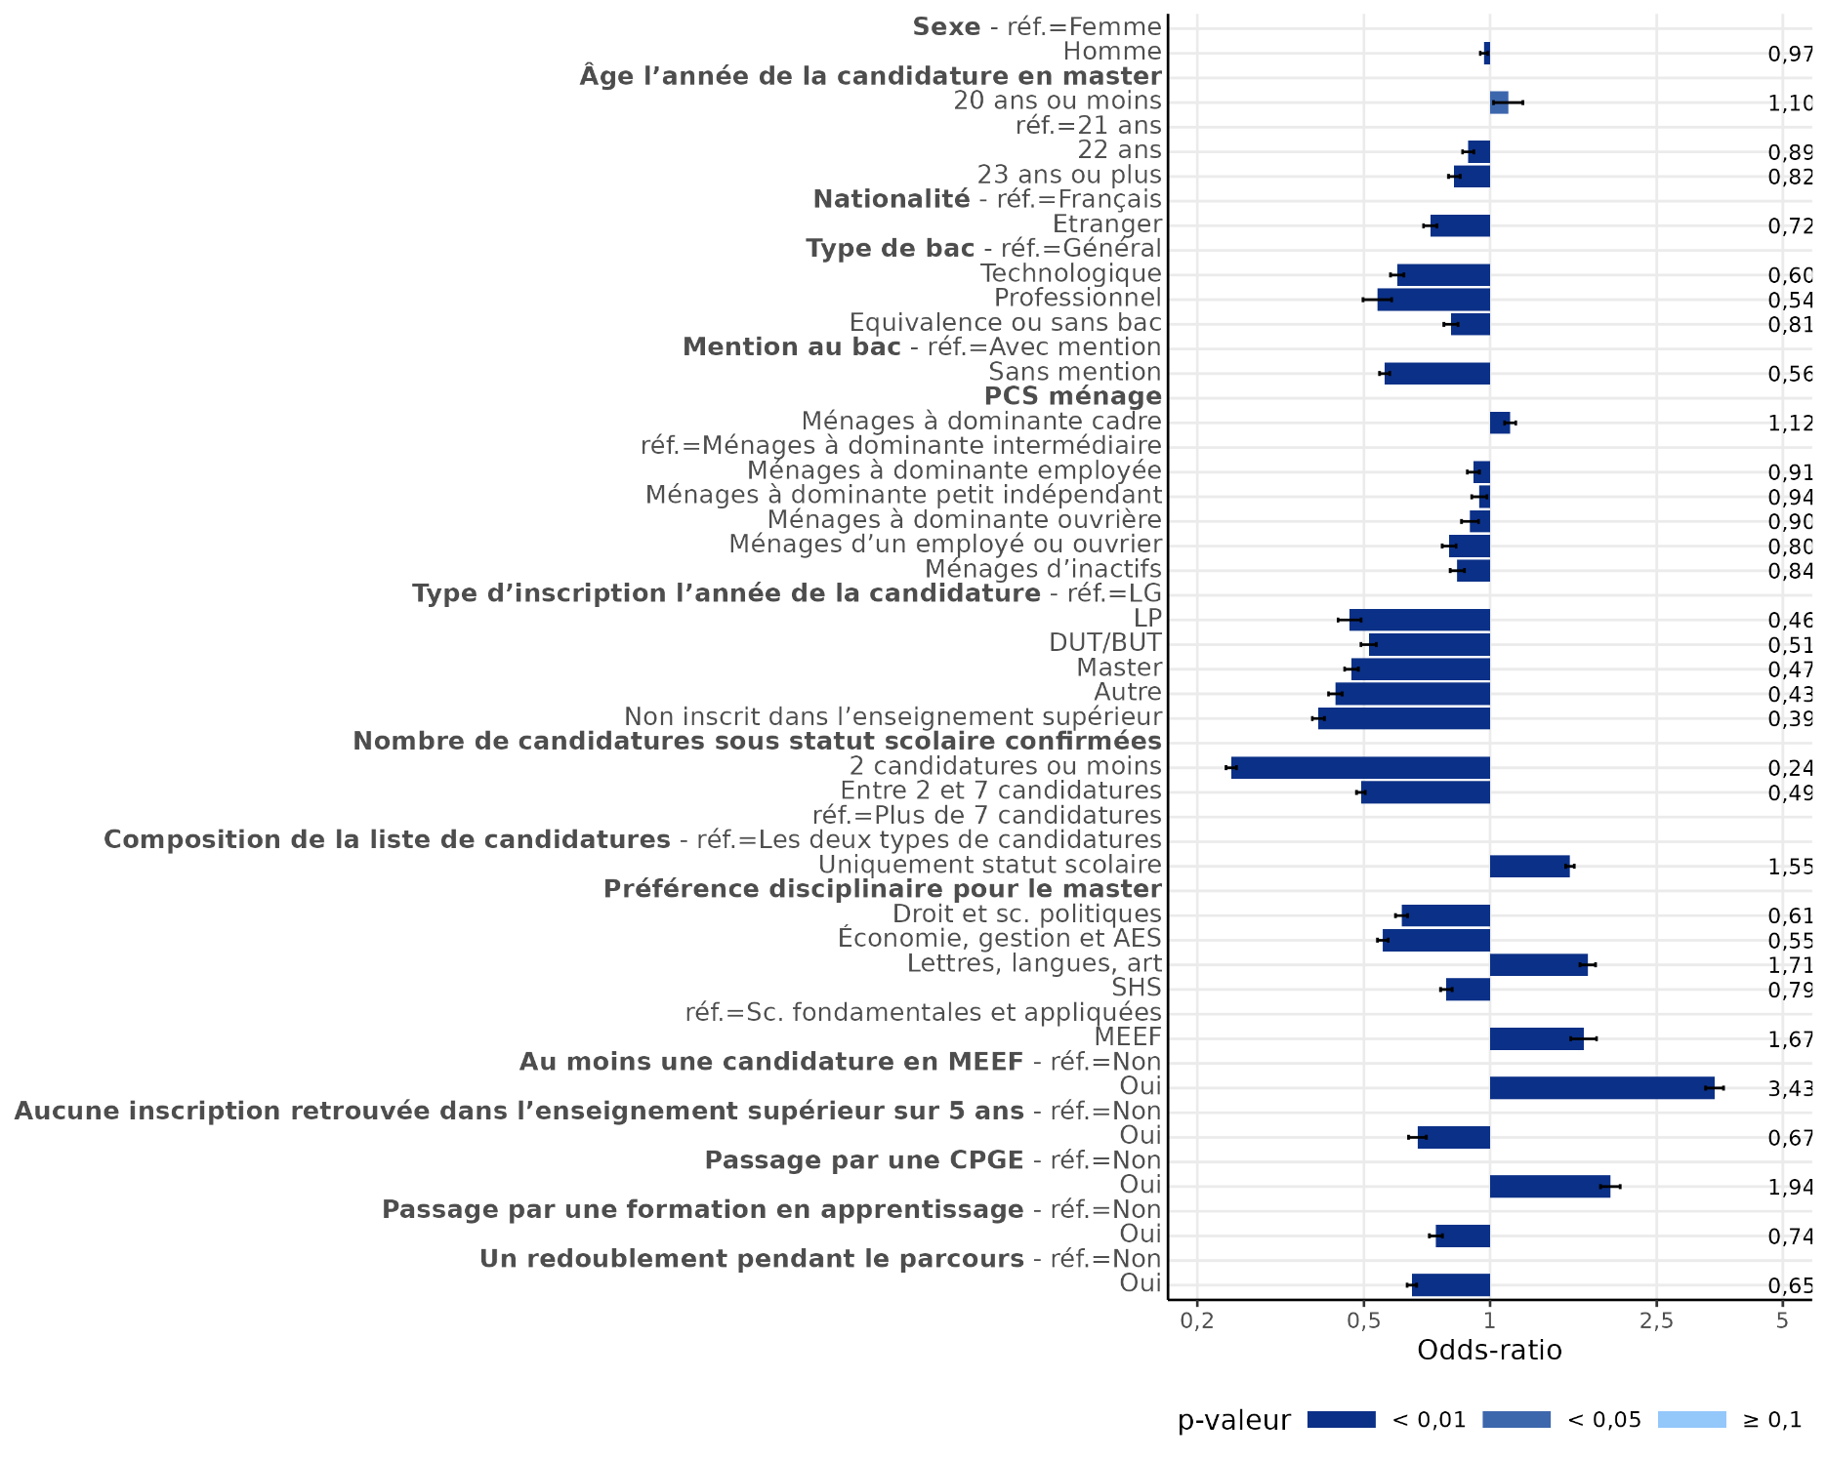
Facteurs explicatifs de la réception d'une proposition d'admission sur Mon Master pour une formation sous statut scolaire
sommaire

Dimension | Modalité | Odds-ratio | Significativité
Sexe | Femme | réf.
 | Homme | 0.97 | ***
Âge l'année de la candidature en master | 20 ou moins | 1.10 | **
 | 21 ans | réf.
 | 22 ans | 0.89 | ***
 | 23 ans ou plus | 0.82 | ***
Nationalité | Français | réf.
 | Étranger | 0.72 | ***
Type de bac | Général | réf.
 | Technologique | 0.60 | ***
 | Professionnel | 0.54 | ***
 | Equivalence ou sans bac | 0.81 | ***
Mention au bac | Avec mention | réf.
 | Sans mention | 0.56 | ***
PCS ménage | Ménages à dominante cadre | 1.12 | ***
 | Ménages à dominante intermédiaire | réf.
 | Ménages à dominante employée | 0.91 | ***
 | Ménages à dominante petit indépendant | 0.94 | ***
 | Ménages à dominante ouvrière | 0.90 | ***
 | Ménages d'un employé ou ouvrier | 0.80 | ***
 | Ménages d'inactifs | 0.84 | ***
Type d'inscription l'année de la candidature | LG | réf.
 | LP | 0.46 | ***
 | DUT/BUT | 0.51 | ***
 | Master | 0.47 | ***
 | Autre | 0.43 | ***
 | Non inscrit dans l'enseignement supérieur en France | 0.39 | ***
Nombre de candidatures confirmées | 2 candidatures ou moins | 0.24 | ***
 | Entre 2 et 7 candidatures | 0.49 | ***
 | Plus de 7 candidatures | réf. |  | Note : Les segments noirs représentent les intervalles de confiance à 95 % des ratios estimés.
Composition de la liste de candidatures confirmées | Les deux types de candidatures | réf.
 | Uniquement des candidatures scolaire | 1.55 | ***
Discipline dans lequel l'étudiant a confirmé le plus de candidatures | Droit et sc. politiques | 0.61 | ***
 | Economie, gestion et AES | 0.55 | ***
 | Lettres, langues, art | 1.71 | ***
 | SHS | 0.79 | ***
 | Sc. fondamentales et appliquées | réf.
 | MEEF | 1.67 | ***
 | Sans préférence |  | n.s.
Une candidature en MEEF ? | Aucune candidature en MEEF | réf.
 | Au moins une candidature en MEEF | 3.43 | ***
Aucune inscription dans l'enseignement supérieur en France sur les 5 dernières années | Au moins une inscription retrouvée | réf.
 | Aucune inscription retrouvée | 0.67 | ***
Parcours - CPGE | Au moins une inscription en CPGE | réf.
 | Aucune inscription en CPGE | 1.94 | ***
Parcours - apprentissage | Au moins une inscription en apprentissage | réf.
 | Aucune inscription en apparentissage | 0.74 | ***
Parcours - redoublement | Au moins un redoublement | réf.
 | Aucun redoublement | 0.65 | ***

Significativité : *** p-valeur<0,01 ; ** p-valeur <0,05 ; * p-valeur<0,1
Lecture : Toutes choses observées étant égales par ailleurs, avoir été inscrit en CPGE pendant son parcours dans l'enseignement supérieur multiplie par 2 (1,94) les chances relatives de recevoir une proposition d'admission pour un master sous statut scolaire.

Champ : Ensemble des candidats Mon Master en phase principale et phase complémentaire.
Source : MESRE-SIES

annexe7
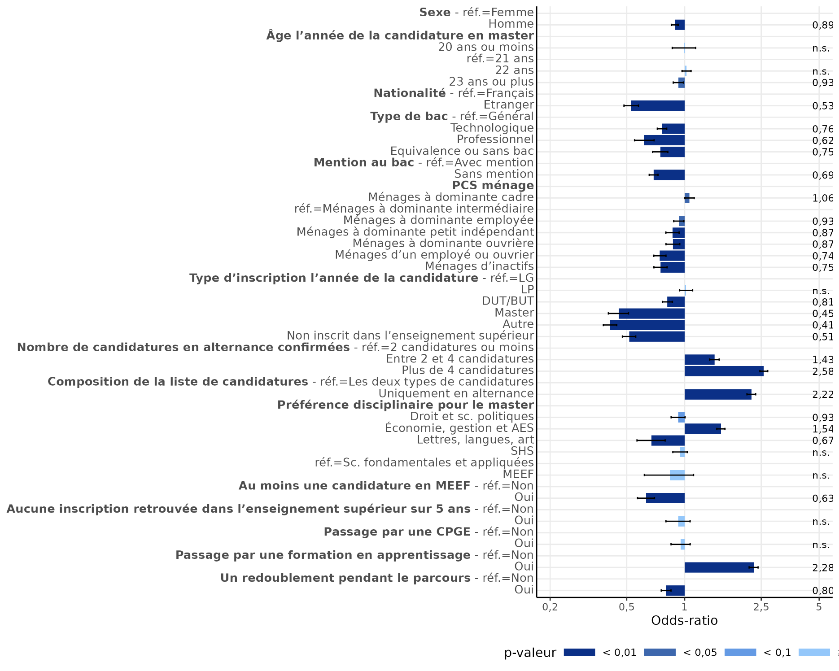
Facteurs explicatifs de la réception d'une proposition d'admission sur Mon Master pour une formation en alternance
sommaire

Dimension | Modalité | Odds-ratio | Significativité
Sexe | Femme | réf.
 | Homme | 0.89 | ***
Âge l'année de la candidature en master | 20 ou moins |  | n.s.
 | 21 ans | réf.
 | 22 ans |  | n.s.
 | 23 ans ou plus | 0.93 | **
Nationalité | Français | réf.
 | Étranger | 0.53 | ***
Type de bac | Général | réf.
 | Technologique | 0.76 | ***
 | Professionnel | 0.62 | ***
 | Equivalence ou sans bac | 0.75 | ***
Mention au bac | Avec mention | réf.
 | Sans mention | 0.69 | ***
PCS ménage | Ménages à dominante cadre | 1.06 | **
 | Ménages à dominante intermédiaire | réf.
 | Ménages à dominante employée | 0.93 | **
 | Ménages à dominante petit indépendant | 0.87 | ***
 | Ménages à dominante ouvrière | 0.87 | ***
 | Ménages d'un employé ou ouvrier | 0.74 | ***
 | Ménages d'inactifs | 0.75 | ***
Type d'inscription l'année de la candidature | LG | réf.
 | LP |  | n.s.
 | DUT/BUT | 0.81 | ***
 | Master | 0.45 | ***
 | Autre | 0.41 | ***
 | Non inscrit dans l'enseignement supérieur en France | 0.51 | ***
Nombre de candidatures confirmées | 2 candidatures ou moins | réf.
 | Entre 2 et 4 candidatures | 1.43 | ***
 | Plus de 4 candidatures | 2.58 | *** | Note : Les segments noirs représentent les intervalles de confiance à 95 % des ratios estimés.
Composition de la liste de candidatures confirmées | Les deux types de candidatures | réf.
 | Uniquement en alternance | 2.22 | ***
Discipline dans lequel l'étudiant a confirmé le plus de candidatures | Droit et sc. politiques | 0.93 | *
 | Economie, gestion et AES | 1.54 | ***
 | Lettres, langues, art | 0.67 | ***
 | SHS |  | n.s.
 | Sc. fondamentales et appliquées | réf.
 | MEEF |  | n.s.
 | Sans préférence | 1.25 | ***
Une candidature en MEEF ? | Aucune candidature en MEEF | réf.
 | Au moins une candidature en MEEF | 0.63 | ***
Aucune inscription dans l'enseignement supérieur en France sur les 5 dernières années | Au moins une inscription retrouvée | réf.
 | Aucune inscription retrouvée |  | n.s.
Parcours - CPGE | Au moins une inscription en CPGE | réf.
 | Aucune inscription en CPGE |  | n.s.
Parcours - apprentissage | Au moins une inscription en apprentissage | réf.
 | Aucune inscription en apparentissage | 2.28 | ***
Parcours - redoublement | Au moins un redoublement | réf.
 | Aucun redoublement | 0.80 | ***

Significativité : *** p-valeur<0,01 ; ** p-valeur <0,05 ; * p-valeur<0,1
Lecture : Toutes choses observées étant égales par ailleurs, avoir été inscrit dans une formation en apprentissage pendant son parcours dans l'enseignement supérieur multiplie par 2,2 les chances relatives de recevoir une proposition d'admission pour un master en alternance.

Champ : Ensemble des candidats Mon Master en phase principale et phase complémentaire.
Source : MESRE-SIES

annexe8
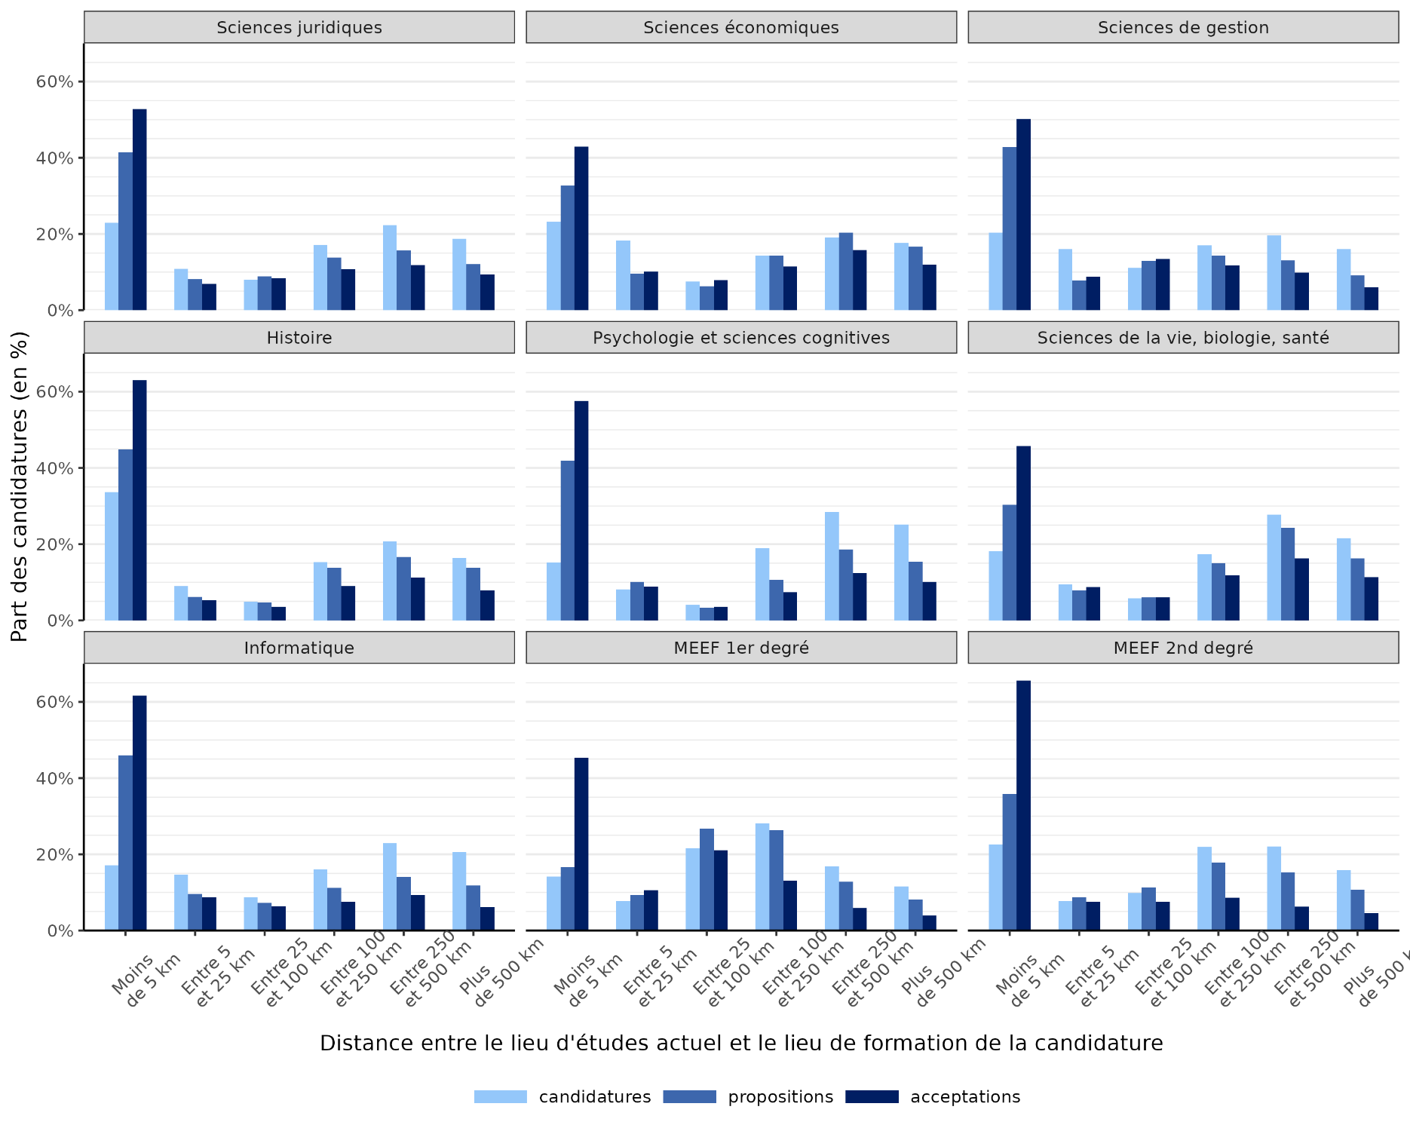
Distance entre l’établissement d’inscription actuel et le lieu de formation pour le master de candidature selon le secteur disciplinaire (en km, uniquement pour les étudiants et formations d’Hexagone)
sommaire

Distance entre le lieu d'étude actuel et la candidature | Sciences juridiques |  |  | Sciences économiques |  |  | Sciences de gestion
 | Candidatures (%) | Propositions (%) | Acceptations (%) | Candidatures (%) | Propositions (%) | Acceptations (%) | Candidatures (%) | Propositions (%) | Acceptations (%)
Moins de 5 km | 23.0 | 41.4 | 52.8 | 23.2 | 32.7 | 42.9 | 20.3 | 42.8 | 50.1
Entre 5 et 25 km | 10.8 | 8.2 | 6.9 | 18.2 | 9.7 | 10.1 | 16.0 | 7.8 | 8.8
Entre 25 et 100 km | 8.0 | 8.9 | 8.4 | 7.5 | 6.3 | 7.9 | 11.2 | 13.0 | 13.5
Entre 100 et 250 km | 17.1 | 13.8 | 10.7 | 14.3 | 14.3 | 11.4 | 17.0 | 14.3 | 11.7
Entre 250 et 500 km | 22.3 | 15.6 | 11.8 | 19.1 | 20.4 | 15.8 | 19.6 | 13.0 | 9.8
Plus de 500 km | 18.7 | 12.1 | 9.4 | 17.7 | 16.7 | 12.0 | 16.0 | 9.1 | 6.1
Distance entre le lieu d'étude actuel et la candidature | Histoire |  |  | Psychologie et sciences cognitives |  |  | Sciences de la vie, biologie, santé
 | Candidatures (%) | Propositions (%) | Acceptations (%) | Candidatures (%) | Propositions (%) | Acceptations (%) | Candidatures (%) | Propositions (%) | Acceptations (%)
Moins de 5 km | 33.7 | 44.9 | 63.0 | 15.2 | 41.9 | 57.6 | 18.1 | 30.4 | 45.7
Entre 5 et 25 km | 9.0 | 6.2 | 5.4 | 8.1 | 10.1 | 8.9 | 9.5 | 7.9 | 8.7
Entre 25 et 100 km | 4.9 | 4.7 | 3.6 | 4.1 | 3.4 | 3.5 | 5.7 | 6.1 | 6.0
Entre 100 et 250 km | 15.2 | 13.9 | 9.0 | 19.0 | 10.6 | 7.4 | 17.4 | 15.1 | 11.8
Entre 250 et 500 km | 20.8 | 16.6 | 11.3 | 28.5 | 18.6 | 12.4 | 27.7 | 24.3 | 16.3
Plus de 500 km | 16.4 | 13.8 | 7.8 | 25.1 | 15.4 | 10.1 | 21.6 | 16.3 | 11.4
Distance entre le lieu d'étude actuel et la candidature | Informatique |  |  | MEEF 1er degré |  |  | MEEF 2nd degré
 | Candidatures (%) | Propositions (%) | Acceptations (%) | Candidatures (%) | Propositions (%) | Acceptations (%) | Candidatures (%) | Propositions (%) | Acceptations (%)
Moins de 5 km | 17.1 | 46.0 | 61.7 | 14.1 | 16.6 | 45.3 | 22.5 | 35.9 | 65.6
Entre 5 et 25 km | 14.6 | 9.6 | 8.8 | 7.8 | 9.4 | 10.6 | 7.7 | 8.7 | 7.5
Entre 25 et 100 km | 8.8 | 7.3 | 6.4 | 21.6 | 26.7 | 21.1 | 9.9 | 11.4 | 7.5
Entre 100 et 250 km | 16.0 | 11.2 | 7.6 | 28.1 | 26.4 | 13.1 | 21.9 | 17.9 | 8.6
Entre 250 et 500 km | 22.9 | 14.1 | 9.3 | 16.9 | 12.8 | 5.9 | 22.0 | 15.3 | 6.3
Plus de 500 km | 20.6 | 11.8 | 6.2 | 11.6 | 8.1 | 4.0 | 15.9 | 10.7 | 4.6

Note : Nous avons sélectionné les secteurs disciplinaires qui proposent au moins 5 000 places à la candidature sur la plateforme Mon Master. Les 4 mentions de masters "métiers de l'enseignement, de l'éducation et de la formation (MEEF)" (1er degré, 2nd degré, encadrement éducatif, et pratiques et ingéniérie de la formation) ont été retraités en 4 secteurs disciplinaires.

Lecture : 23 % des candidatures du secteur disciplinaire "sciences juridiques" sont pour des masters dont le lieu de formation est à moins de 5 km du lieu d’étude du candidat en 2024-2025. Et c’est le cas de 34 % des propositions reçues et de 53 % des acceptations en "sciences juridiques".

Champ : Ensemble des candidats Mon Master en phase principale et phase complémentaire.
Source : MESRE-SIES

annexe9
Indicateurs de sélectivité et d'attractivité par secteur disciplinaires
sommaire

Secteur disciplinaire | Ensemble des formations |  |  |  |  |  |  |  |  | Formations sous statut scolaire |  |  |  |  |  | Formations en alternance
 | Places offertes |  |  | Nombre moyen de candidatures par candidat | Nombre de candidats pour une place | Nombre de candidatures pour une place | Taux d'accès1 | Taux d'acceptation2 | Taux de remplissage3 | Nombre moyen de candidatures par candidat | Nombre de candidats pour une place | Nombre de candidatures pour une place | Taux d'accès1 | Taux d'acceptation2 | Taux de remplissage3 | Nombre moyen de candidatures par candidat | Nombre de candidats pour une place | Nombre de candidatures pour une place | Taux d'accès1 | Taux d'acceptation2 | Taux de remplissage3
 | Effectif | % | part en alternance (%)
Sciences juridiques | 22,922 | 12.9 | 5.7 | 11.4 | 2.1 | 23.6 | 28.0 | 23.9 | 96.0 | 11.2 | 2.1 | 23.7 | 27.8 | 24.6 | 98.2 | 2.4 | 9.0 | 21.7 | 30.2 | 13.3 | 59.9
Sciences économiques | 6,130 | 3.5 | 9.2 | 3.3 | 5.9 | 19.8 | 30.3 | 25.6 | 91.1 | 3.1 | 6.0 | 18.6 | 31.1 | 26.4 | 95.0 | 1.5 | 20.1 | 31.1 | 21.8 | 17.1 | 53.2
Sciences de gestion | 18,016 | 10.2 | 59.1 | 6.4 | 3.7 | 23.7 | 22.7 | 27.9 | 78.3 | 3.9 | 6.4 | 25.4 | 20.5 | 33.6 | 97.1 | 4.6 | 4.9 | 22.5 | 24.1 | 23.9 | 65.4
Histoire | 6,395 | 3.6 | 0.5 | 3.4 | 2.3 | 7.6 | 53.6 | 31.5 | 83.2 | 3.3 | 2.3 | 7.6 | 53.7 | 31.6 | 83.4 | 1.3 | 11.2 | 15.0 | 23.8 | 10.0 | 29.0
Psychologie et sciences cognitives | 5,211 | 2.9 | 0.4 | 8.8 | 3.4 | 29.9 | 12.4 | 47.4 | 101.1 | 8.7 | 3.4 | 29.7 | 12.3 | 47.6 | 101.5 | 1.4 | 66.8 | 90.8 | 20.1 | 3.2 | 17.4
Sciences de la vie, biologie, santé | 9,667 | 5.5 | 4.1 | 6.9 | 2.8 | 19.2 | 29.7 | 23.3 | 89.7 | 6.7 | 2.8 | 18.7 | 30.4 | 23.1 | 91.5 | 1.9 | 16.1 | 30.0 | 14.3 | 27.2 | 48.5
Informatique | 6,136 | 3.5 | 28.0 | 9.0 | 3.1 | 28.2 | 20.3 | 26.0 | 85.9 | 6.6 | 3.8 | 25.3 | 21.0 | 27.6 | 95.3 | 5.0 | 7.1 | 35.7 | 18.5 | 21.6 | 61.6
MEEF 1er degré | 13,189 | 7.4 |  | 5.4 | 1.9 | 10.2 | 79.8 | 15.2 | 89.5 | 5.4 | 1.9 | 10.2 | 79.8 | 15.2 | 89.5
MEEF 2nd degré | 17,648 | 10 |  | 4.0 | 1.5 | 6.0 | 65.8 | 21.0 | 59.5 | 4.0 | 1.5 | 6.0 | 65.8 | 21.0 | 59.5
ENSEMBLE | 177,249 | 100 | 12.4 | 11.0 | 1.5 | 16.0 | 40.7 | 26.0 | 83.1 | 9.5 | 1.6 | 14.9 | 42.9 | 26.7 | 86.4 | 4.9 | 4.8 | 23.6 | 24.5 | 21.4 | 59.9

Note : Nous avons sélectionné les secteurs disciplinaires qui proposent au moins 5 000 places à la candidature sur la plateforme Mon Master. Les 4 mentions de masters "métiers de l'enseignement, de l'éducation et de la formation (MEEF)" (1er degré, 2nd degré, encadrement éducatif, et pratiques et ingéniérie de la formation) ont été retraités en 4 secteurs disciplinaires.

$$\frac{rang dernier appelé}{nombre candidats}×100$$
$$\frac{nombre acceptations}{rang du dernier appelé}×100$$
$$\frac{nombre acceptations définitives+nombre recrutements extérieurs déclarés}{nombre de places offertes}×100$$
1. Le taux d'accès est la part théorique de candidats appelés, c'est-à-dire la part de candidats qui avaient un classement leur permettant de recevoir une proposition. C'est un indicateur de la sélectivité d'une formation.
2. Le taux d'acceptation est la part théorique de propositions acceptées, c'est-à-dire la part de de candidats avec un classement leur permettant de recevoir une proposition qui vont effectivement accepté définitivement une proposition d'admission de la formation. C'est un indicateur d'attractivité d'une formation.
3. Le taux de remplissage est le nombre de places offertes par la formation qui ont été pourvues pendant la procédure Mon Master (y compris recrutements extérieurs déclarés par les établissements en fin de campagne).
Ces trois indicateurs sont calculés pour chaque formation puis une moyenne pondérées par le nombre de places offertes est calculée au niveau du secteur disciplinaire
⚠
Lecture : Les formations du secteur disciplinaire "sciences juridiques" proposent 22 922 places sur Mon Master. En moyenne les candidats de ce secteur disciplinaire ont confirmé 11,4 candidatures dans le secteur. Et on compte 23,6 candidatures pour une place.

Champ : Ensemble des formations et des candidats Mon Master en phase principale et phase complémentaire.
Source : MESRE-SIES

